Fig. 1
Figura 1: Numero Sistemi Locali del Lavoro per classe di auto-contenimento della domanda del lavoro e classe di auto-contenimento dell'offerta del lavoro. Anno 2021. v.a.

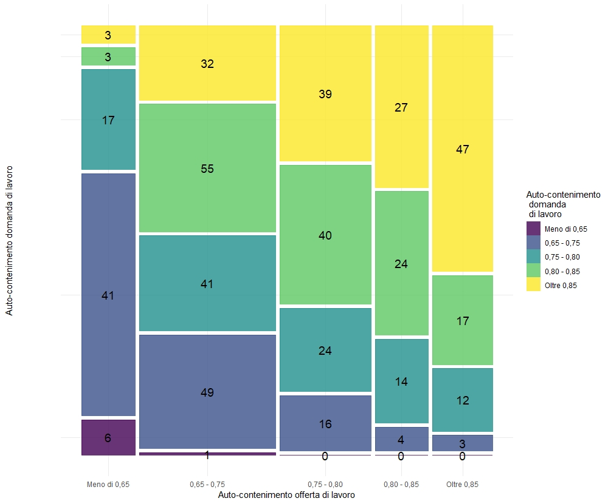

Fig. 2
Figura 2: Popolazione residente nei Sistemi Locali del Lavoro per classe di auto-contenimento della domanda del lavoro e classe di auto-contenimento dell'offerta del lavoro. % Anno 2021

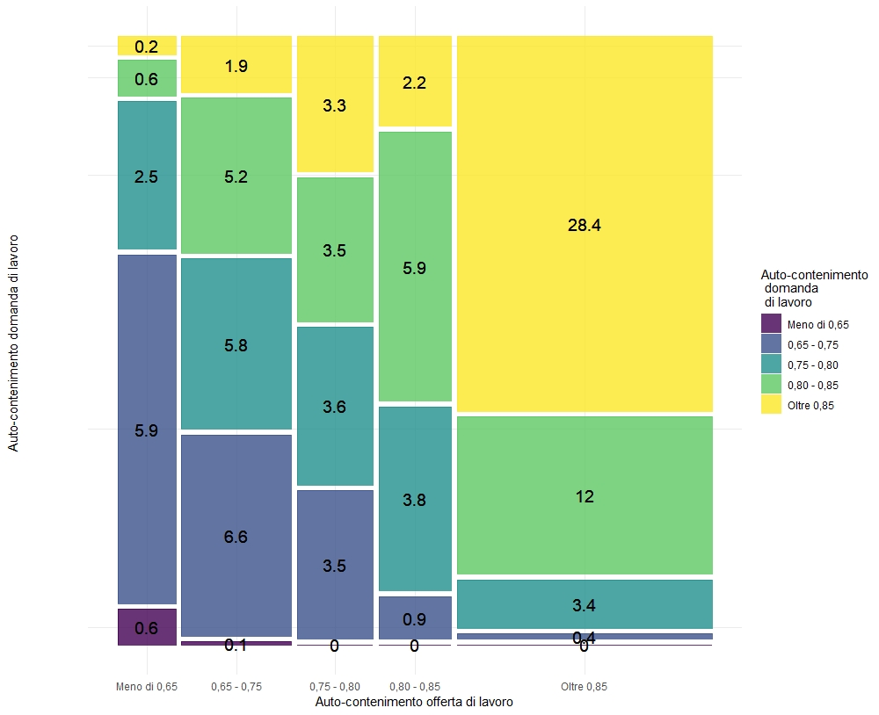

Tav e Fig.5A
Tavola e Figura 5A: Sistemi locali del lavoro 2021 e popolazione residente 2023 per ripartizione territoriale e classe di popolazione residente 2023 - Anno 2021 e 2023 (valori percentuali)

Sistemi locali del lavoro
Ripartizione geografica | Nord-ovest | Nord-est | Centro | Sud | Isole | Italia
Oltre 500.000 abitanti | 6.9 | 4.3 | 2.4 | 1.3 | 2.0 | 3.1
100.001-500.000 abitanti | 25.3 | 34.4 | 32.9 | 21.1 | 8.2 | 23.7
50.001-100.000 abitanti | 40.2 | 24.7 | 28.2 | 25.0 | 19.4 | 27.0
10.001-50.000 abitanti | 24.1 | 31.2 | 29.4 | 48.0 | 61.2 | 40.4
Fino a 10.000 abitanti | 3.4 | 5.4 | 7.1 | 4.6 | 9.2 | 5.8
Fonte: elaborazioni su dati Istat

Tav. e Fig. 5B
Tavole e Figura 5B: Sistemi locali del lavoro 2021 e popolazione residente 2023 per ripartizione territoriale e classe di popolazione residente 2023 - Anno 2021 e 2023 (valori percentuali)
Popolazione residente

Ripartizione geografica | Nord-ovest | Nord-est | Centro | Sud | Isole | Italia
Oltre 500.000 abitanti | 52.7 | 23.9 | 40.8 | 21.6 | 24.8 | 34.6
100.001-500.000 abitanti | 27.2 | 55.0 | 37.2 | 42.7 | 26.7 | 38.1
50.001-100.000 abitanti | 15.4 | 14.3 | 15.3 | 20.2 | 21.9 | 17.0
10.001-50.000 abitanti | 4.6 | 6.4 | 6.3 | 15.1 | 25.8 | 10.0
Fino a 10.000 abitanti | 0.1 | 0.3 | 0.4 | 0.4 | 0.9 | 0.4
Fonte: elaborazioni su dati Istat

 |  |  |  |  |  |  | Fonte: elaborazioni su dati Istat

